売上処理
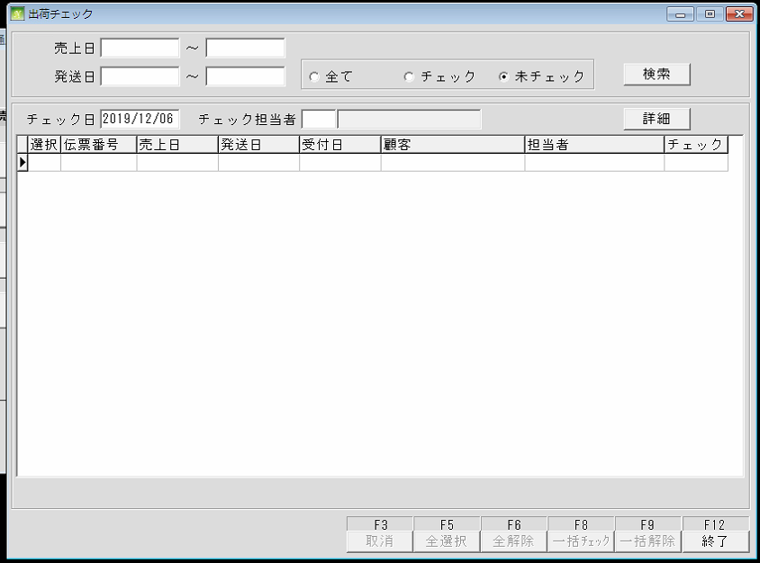
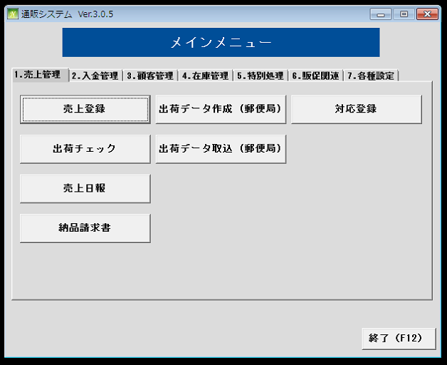
通信販売の管理

 | NO | 대분류 | 소분류 | 참조 테이블
 | 1 | 売上処理 | 売上登録
 | 2 |  | 出荷チェック
 | 3 |  | 売上日報
 | 4 |  | 納品請求書
 | 5 |  | 出荷データ作成
 | 6 |  | 出荷データ取込
 | 7 |  | 対応登録

 | 売上登録
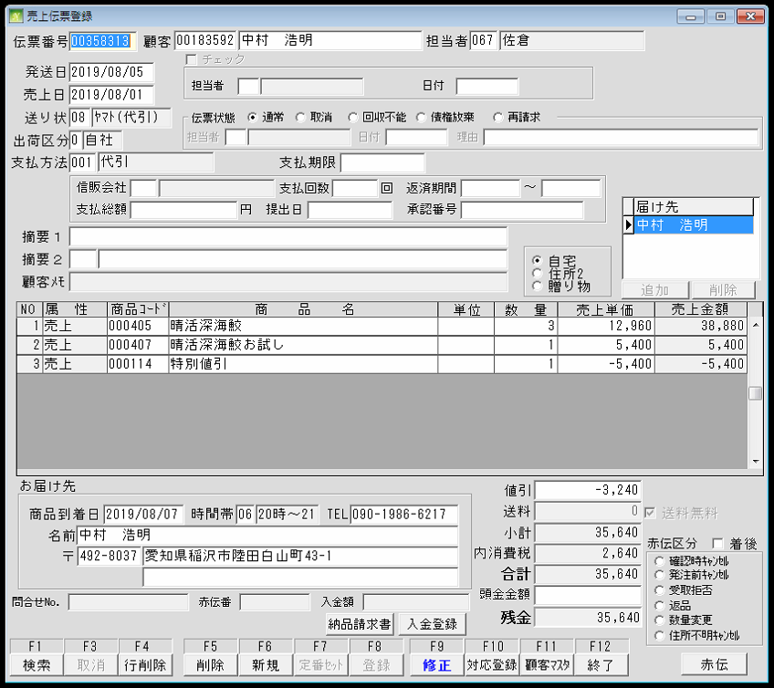
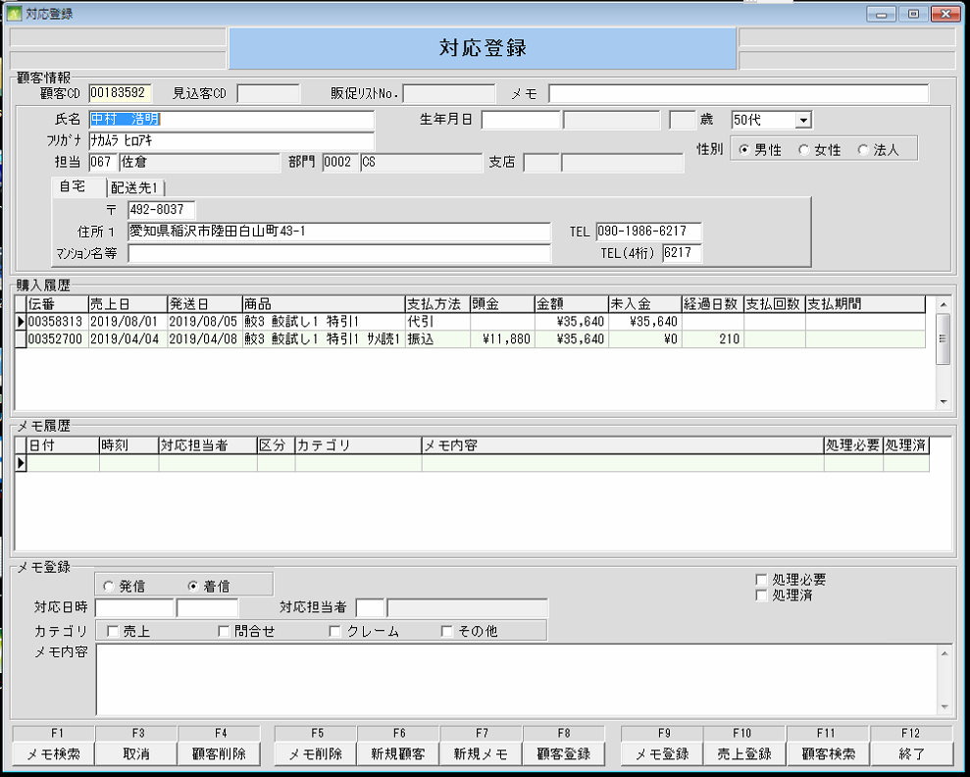
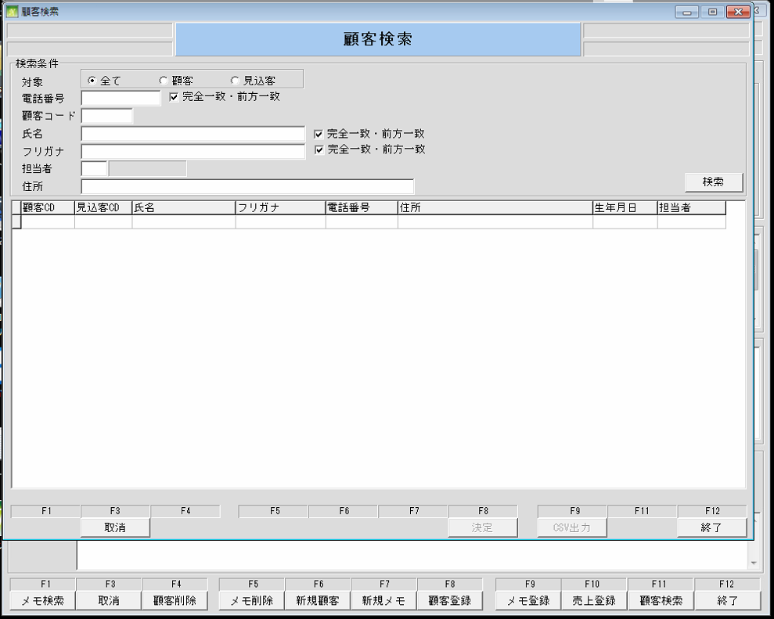

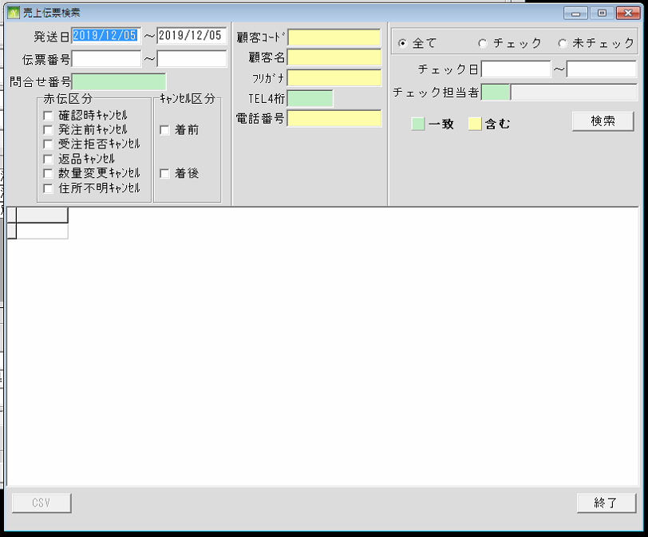

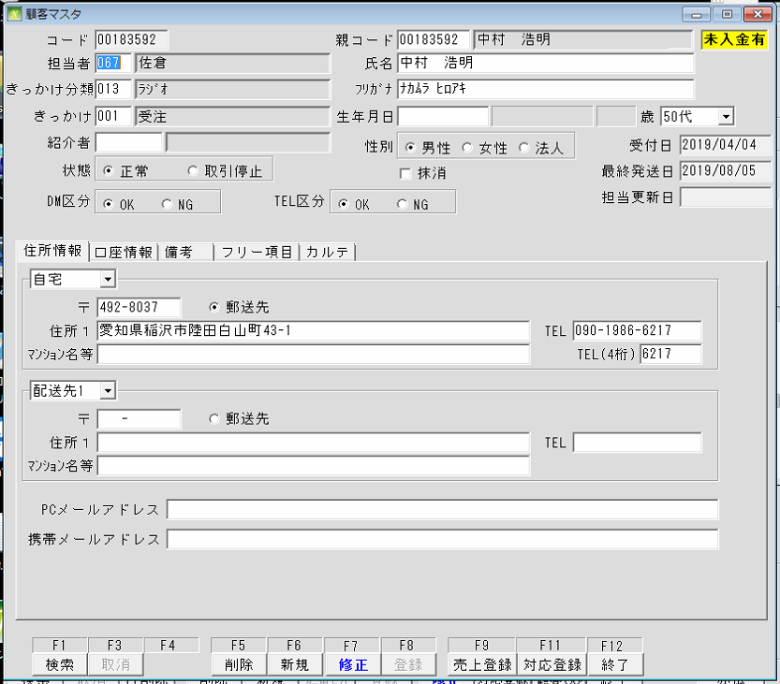

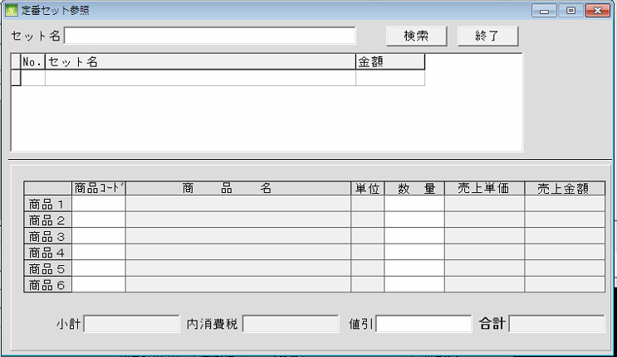

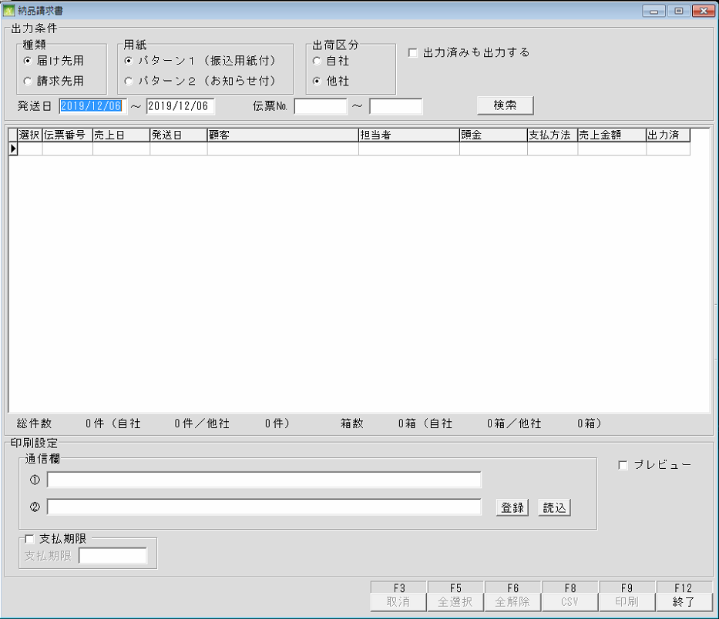
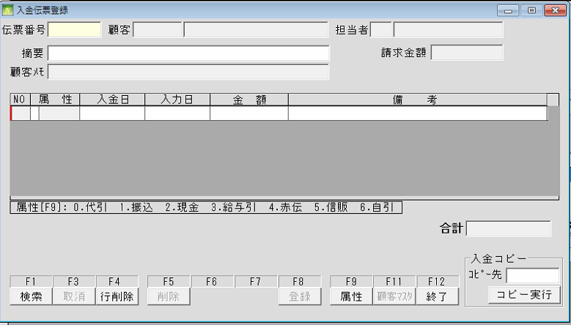

 | 出荷チェック

顧客管理 (顧客登録)
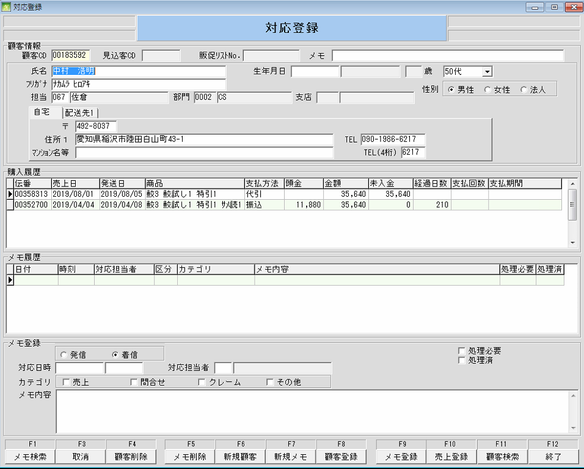
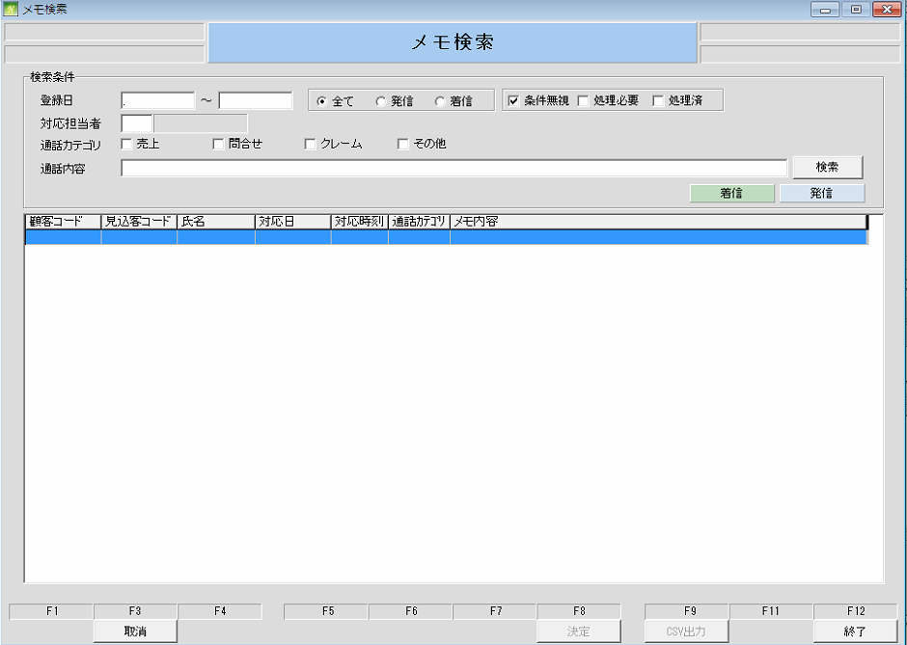
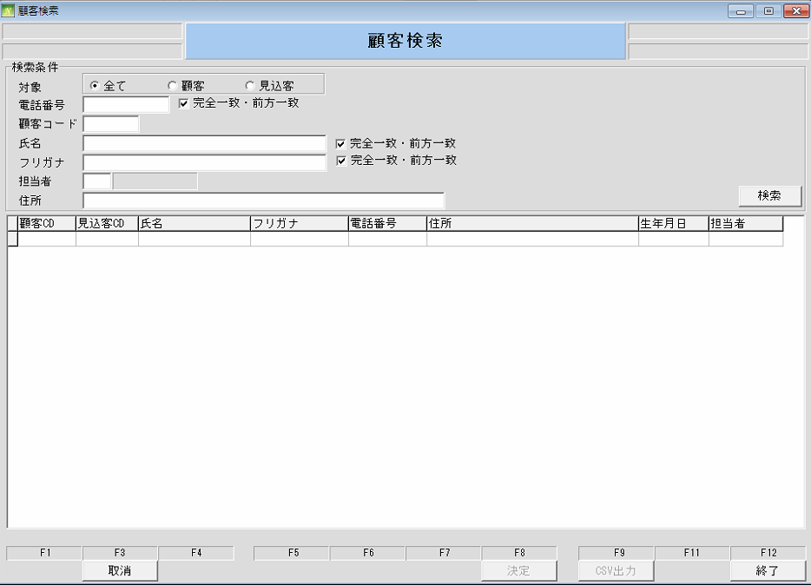
通信販売の管理
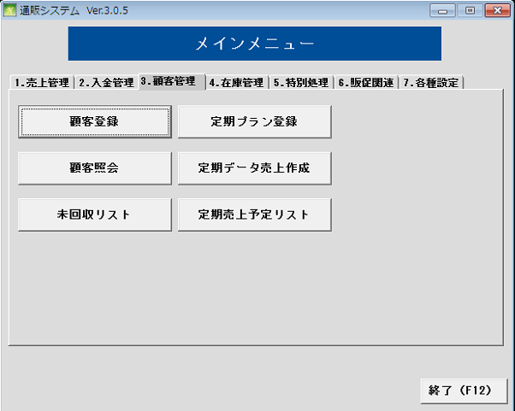
 | NO | 대분류 | 소분류 | 참조 테이블
 | 14 | 顧客管理 | 顧客登録
 | 15 |  | 顧客参照
 | 16 |  | 未回収リスト
 | 17 |  | 定期プラン登録
 | 18 |  | 定期データ売上作成
 | 19 |  | 定期売上予定リスト

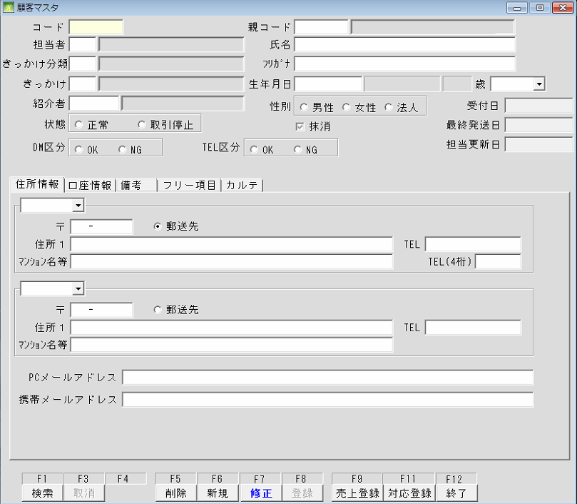

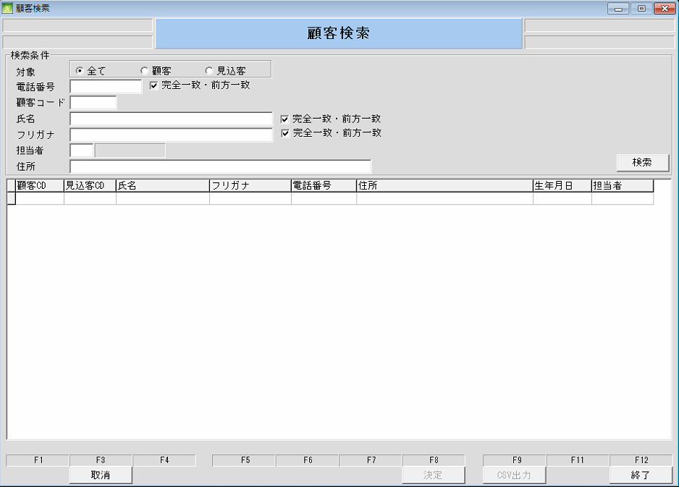

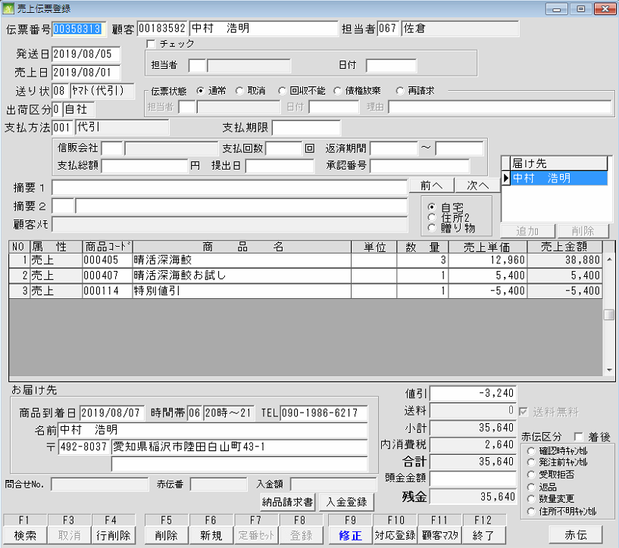
 |  |  |  | 売上伝票登録 1

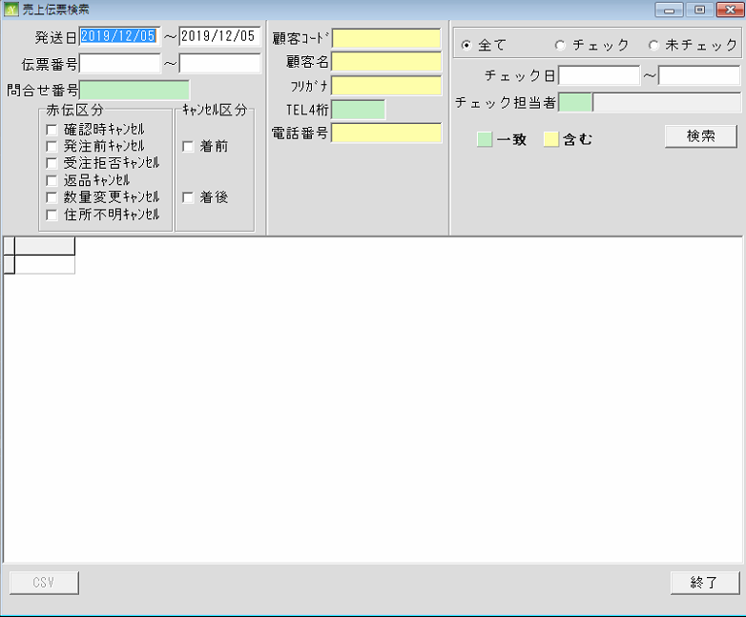
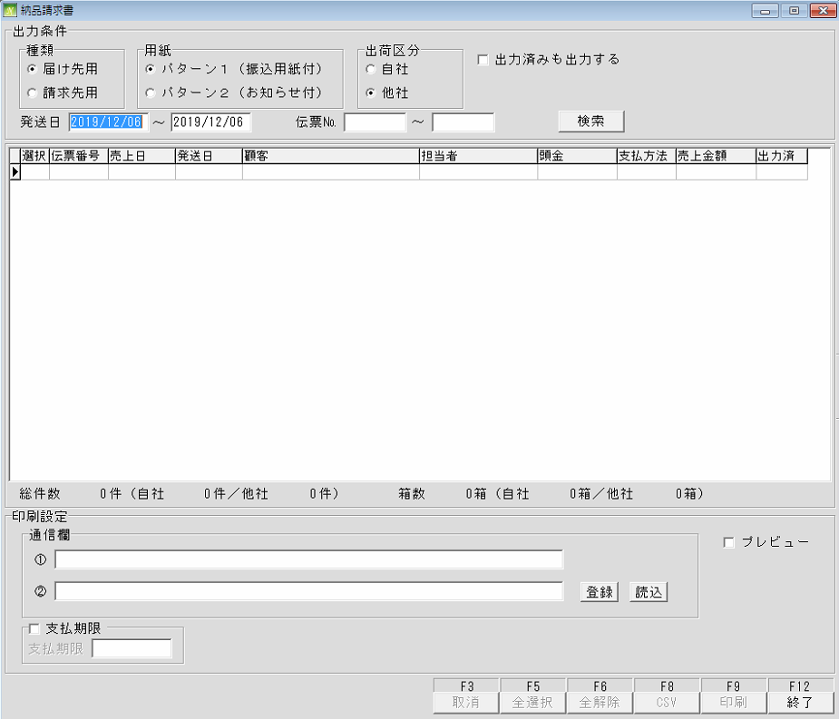
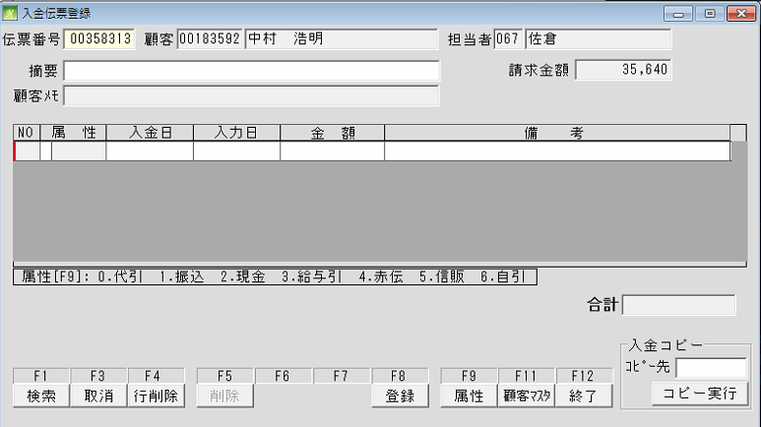

 |  |  |  | 売上伝票登録 2

顧客管理 (定期プラン登録)
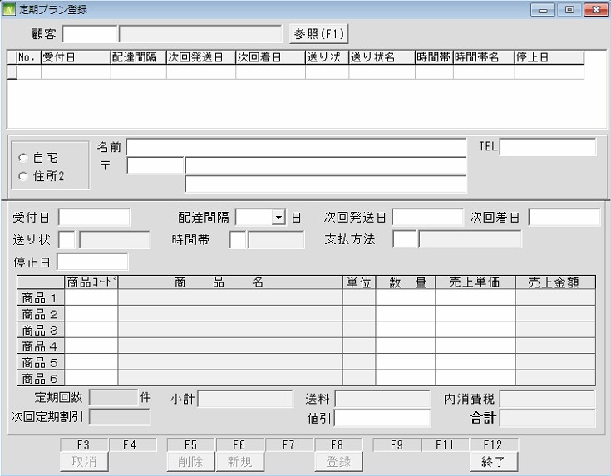
通信販売の管理

 | NO | 대분류 | 소분류 | 참조 테이블
 | 14 | 顧客管理 | 顧客登録
 | 15 |  | 顧客参照
 | 16 |  | 未回収リスト
 | 17 |  | 定期プラン登録
 | 18 |  | 定期データ売上作成
 | 19 |  | 定期売上予定リスト

顧客管理 (顧客照会(参照))
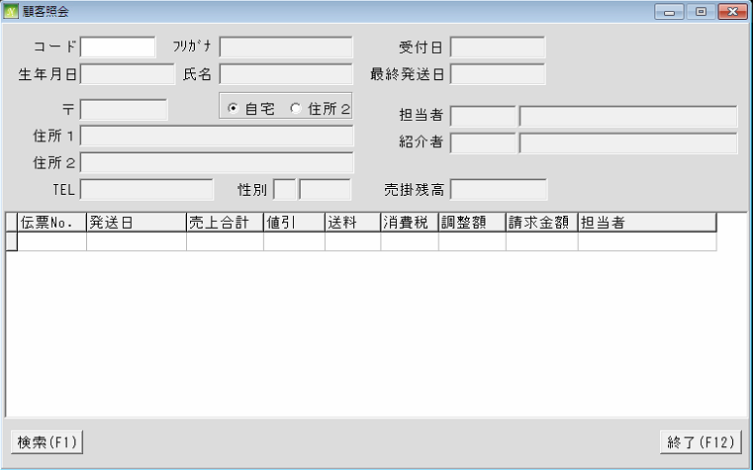
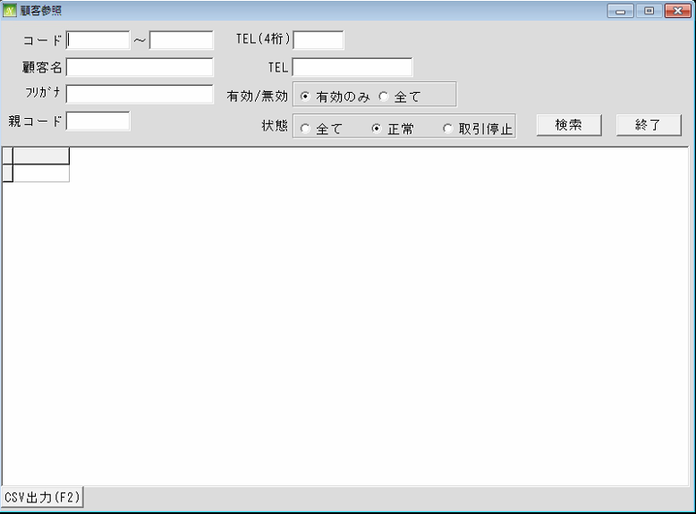
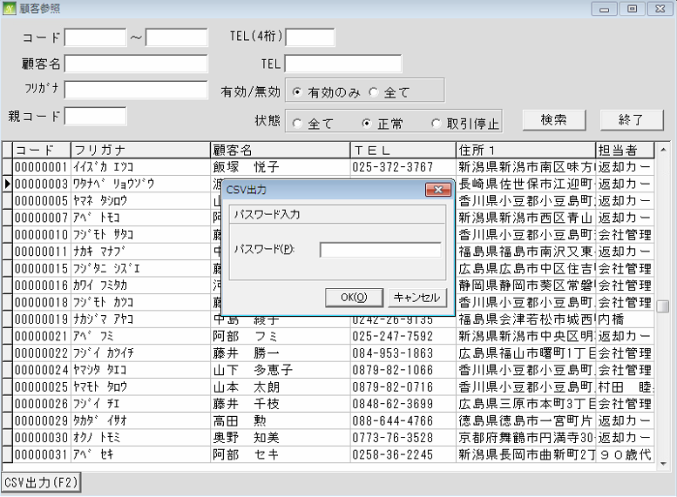
通信販売の管理

 | NO | 대분류 | 소분류 | 참조 테이블
 | 14 | 顧客管理 | 顧客登録
 | 15 |  | 顧客照会(参照)
 | 16 |  | 未回収リスト
 | 17 |  | 定期プラン登録
 | 18 |  | 定期データ売上作成
 | 19 |  | 定期売上予定リスト

顧客管理 (定期データ売上作成)
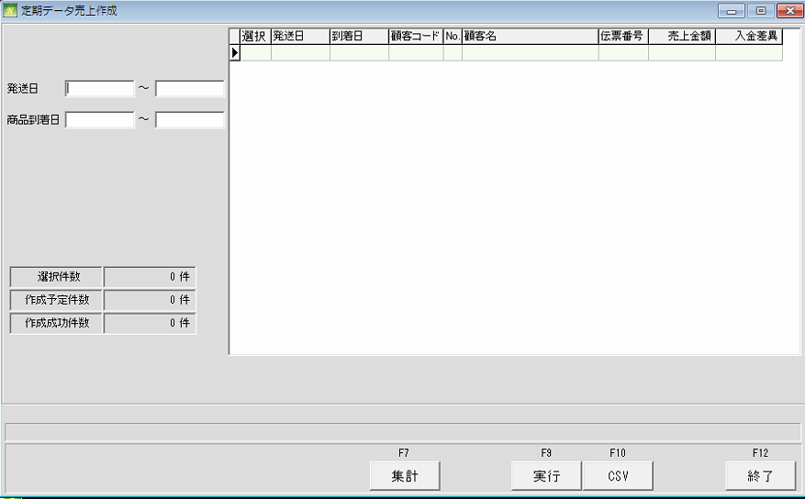
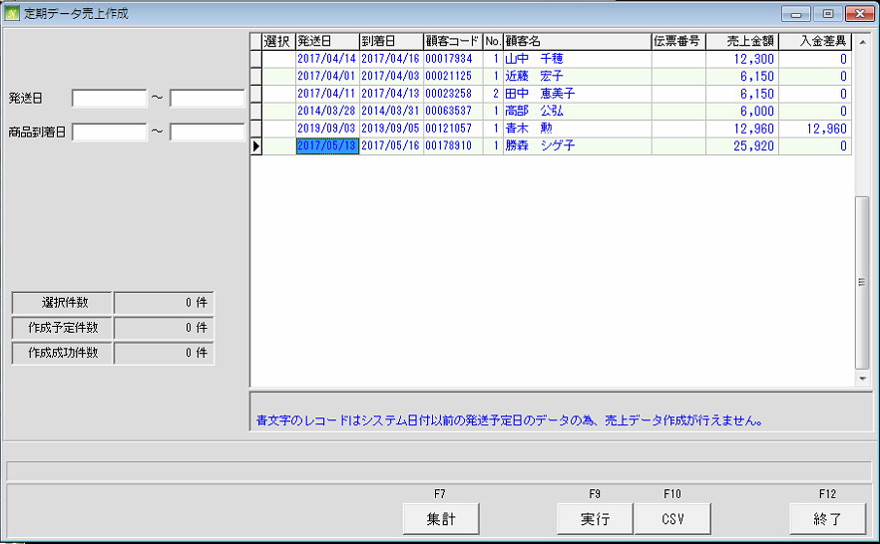
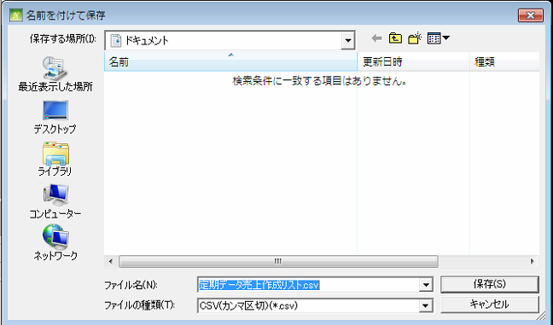
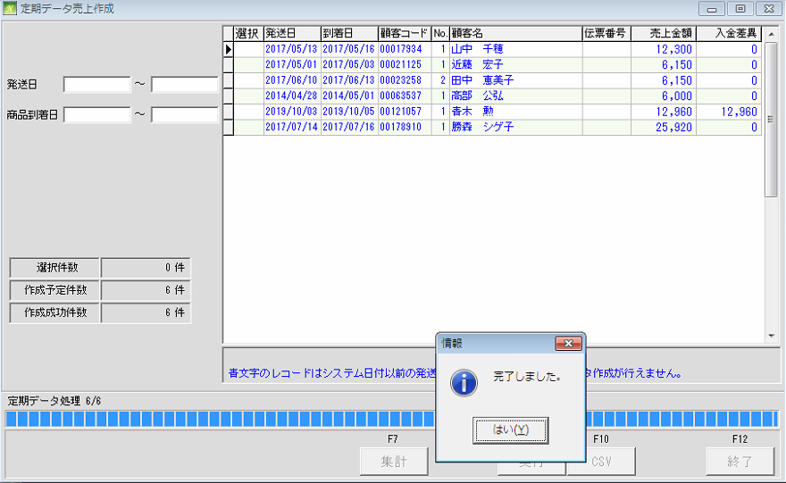
通信販売の管理

 | NO | 대분류 | 소분류 | 참조 테이블
 | 14 | 顧客管理 | 顧客登録
 | 15 |  | 顧客参照
 | 16 |  | 未回収リスト
 | 17 |  | 定期プラン登録
 | 18 |  | 定期データ売上作成
 | 19 |  | 定期売上予定リスト

顧客管理 (未回収リスト)
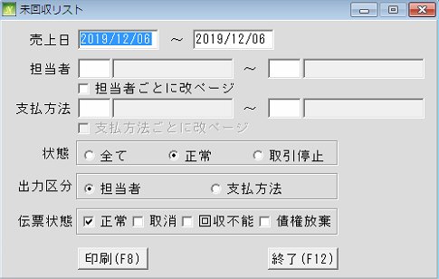
通信販売の管理

 | NO | 대분류 | 소분류 | 참조 테이블
 | 14 | 顧客管理 | 顧客登録
 | 15 |  | 顧客参照
 | 16 |  | 未回収リスト
 | 17 |  | 定期プラン登録
 | 18 |  | 定期データ売上作成
 | 19 |  | 定期売上予定リスト

顧客管理 (定期売上予定リスト)
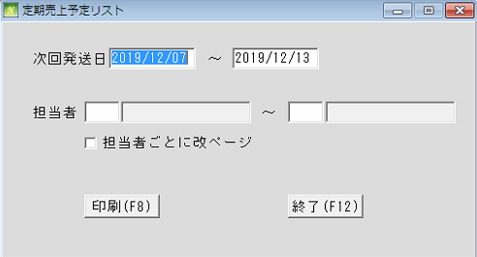
通信販売の管理

 | NO | 대분류 | 소분류 | 참조 테이블
 | 14 | 顧客管理 | 顧客登録
 | 15 |  | 顧客参照
 | 16 |  | 未回収リスト
 | 17 |  | 定期プラン登録
 | 18 |  | 定期データ売上作成
 | 19 |  | 定期売上予定リスト

